Sheet1
看板皮肤配套头像框标准
看板皮肤配套头像框，需带有皮肤本体带有的元素，包括其背景，身上的挂饰等，可以产生足够的关联感，尺寸标准256*256 |  |  | 头像框资源命名
外形 | 名称 | 资源说明
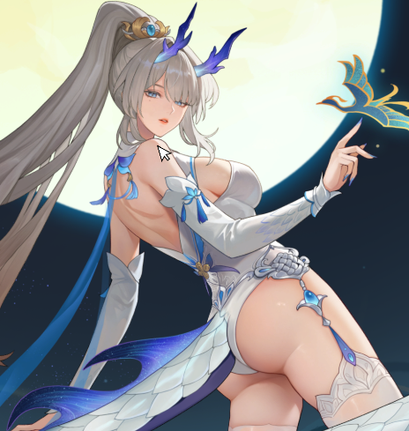 | 敖灵-乘月夜歌 | 以背景夜空的颜色为基底，外框下侧是图中敖灵头上的桂冠，下方两个角落有龙角，上方从右到左有一条龙尾盘绕 | frame_60262
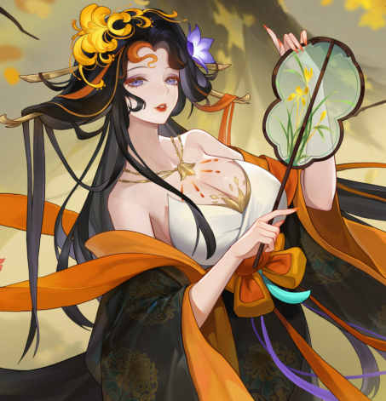 | 铁扇公主-长门秋扇 | 以背景的树根为基底，左上角对应铁扇头上左侧的头饰，右上角头上右侧别着的小花，下侧缠绕着橙色的绸带，右下角摆着铁扇公主的标志性铁扇 | frame_30782
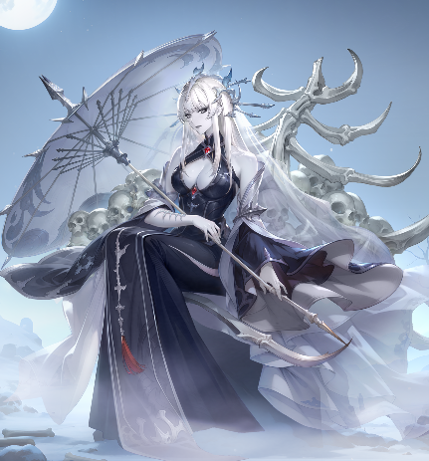 | 白骨精-xxxx | 以背景的骨冢为基底，上方的两个角落有骨刺凸出，右下角有两个墓碑一大一小错落摆放，白骨精角色手中的骨伞在左下角 | frame_60163
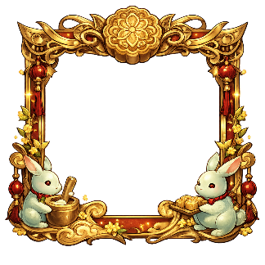 中秋节日活动头像框 | 中秋节日活动头像框 | 以玉白色边框为基底，上方正中嵌入月饼作为装饰，两侧延展暖红色绸带与金色纹饰，左右边框点缀红色宫灯与桂花枝叶，下方左右两角各有一只玉兔装饰，右侧玉兔托着月饼托盘 | frame_24

